붙임1.참가신청서
참 가 신 청 서
붙임1.
1. 기관명 :
no | 소 속 | 성 명 | 연락처 | 비 고
1
2
3
4
5
6
7
8
9
10
11
12
13
14
15
16
17
18
19
20

2. 캠페인에 사용할 현수막 제작(예시)

*①은 캠페인 문구를 ②,③은 귀 기관의 로고와 기관명을 작성하여 주시면 됩니다.

 | (작성문)

3. 장소
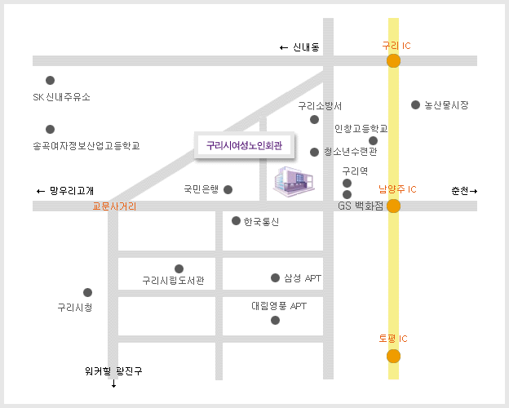

4. 기타
*교육수료증 발급가능하며 교육 및 캠페인 종료 후 교부 예정
*현수막은 캠페인시 사용하며 당 센터에서 일괄 제작하여 행사 당일 교부 예정
*서식은 홈페이지 www.gurilaw.co.kr →공지사항에서 다운받으실 수 있음

 |  |  |  |  | ① 꽃잎으로도 때리지 말라
 |  |  |  |  | ② ③ (사)가화부설가족상담센터

